02-3
02-3. 변수가 저장되는 공간의 특성, 자료형

변수와 메모리
: 변수를 선언한다는 것은 선언한 변수 이름으로 어떤 위치에 있는 메모리를 얼마만큼의 크기로 사용하겠다는 뜻

기본 자료형의 종류
 | 정수형 | 문자형 | 실수형 | 논리형
1바이트 | byte | ─ | ─ | boolean
2바이트 | short | char | ─ | ─
4바이트 | int | ─ | float | ─
8바이트 | long | ─ | double | ─

정수 자료형
byte형 | -128~127
short형 | -32,768~32,767
int형 | -2,147,483,648~2,147,483,647
long형 | -9,223,372,036,854,775,808~9,223,372,036,854,775,807

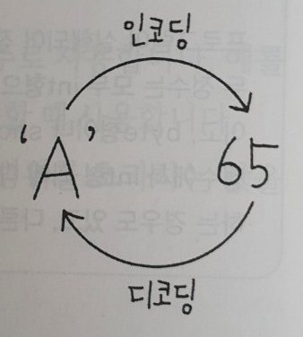
문자 자료형
 |  |  | 아스키(ASCII)코드
 |  |  | : 영문자, 숫자, 특수 문자 등을 나타내는 문자 세트
 |  |  | : 1바이트만 사용 > 모든 문자 표현하기 어려움
 |  |  | 유니코드
 |  |  | : 2바이트 이상
 |  |  | : 1바이트는 아스키 코드 값과 호환, 그 밖의 문자는 2바이트나 그 이상의 조합으로 표현

 |  |  | 문자형 변수에 숫자를 저장한다면? |  | char형은 음수 값을 표현 할 수 없음

실수 자료형
부동 소수점 방식
1.0 | × | 10 | -1
가수 |  | 밑수 | 지수

논리 자료형
boolean형 | 참·거짓

자료형 없이 변수 선언하기 |  |  | (자바 10부터 생김)
var num = 10 |  | >> | int num = 10
var dNum = 10.0 |  |  | double dNum = 10.0
var str = "hello" |  |  | String str = "hello"

02-4
02-4. 상수와 리터럴

상수 선언하기
상수 : 항상 변하지 않는 값
- 대문자를 주로 사용
- 여러 단어를 연결하는 경우 _ 기호 사용
- 한 번 선언한 상수는 변하지 않으므로 선언과 동시에 값을 지정하는 것이 좋음

상수를 사용하면 편리한 이유
: 프로그램 내부에서 반복적으로 사용하고, 변하지 않아야 하는 값을 상수로 선언하여 사용하면 좋음
: 상수로 선언해 사용한다면 대입 값이 변경 될 경우 상수를 선언한 부분의 값만 변경 하면 됨

리터럴
: 프로그램에서 사용하는 모든 숫자, 문자, 논리값을 일컫는 말
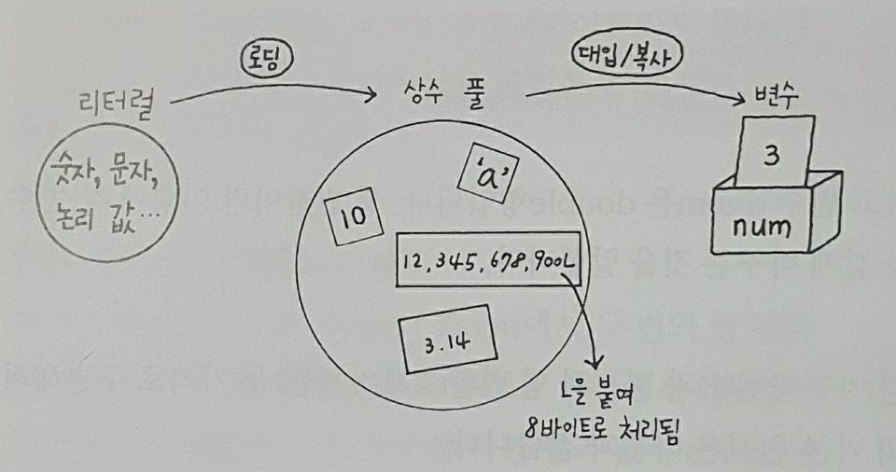

*상수 풀 : 특정 메모리 공간

